2. WA1010101(ログイン画面)
PJ名 |  |  |  | SNSブログ作成 |  |  |  |  |  |  |  | 成果物名 |  |  | システム機能設計書（画面） WA10101/ログイン |  |  |  |  |  | 作成 | 安藤 |  |  | 2025-05-05
システム名 |  |  |  | SNSブログ作成 |  |  |  |  |  |  |  |  |  |  |  |  |  |  |  |  | 変更
サブシステム名

 | 2. WA1010101(ログイン画面)
 |  | 2.1. 画面レイアウト
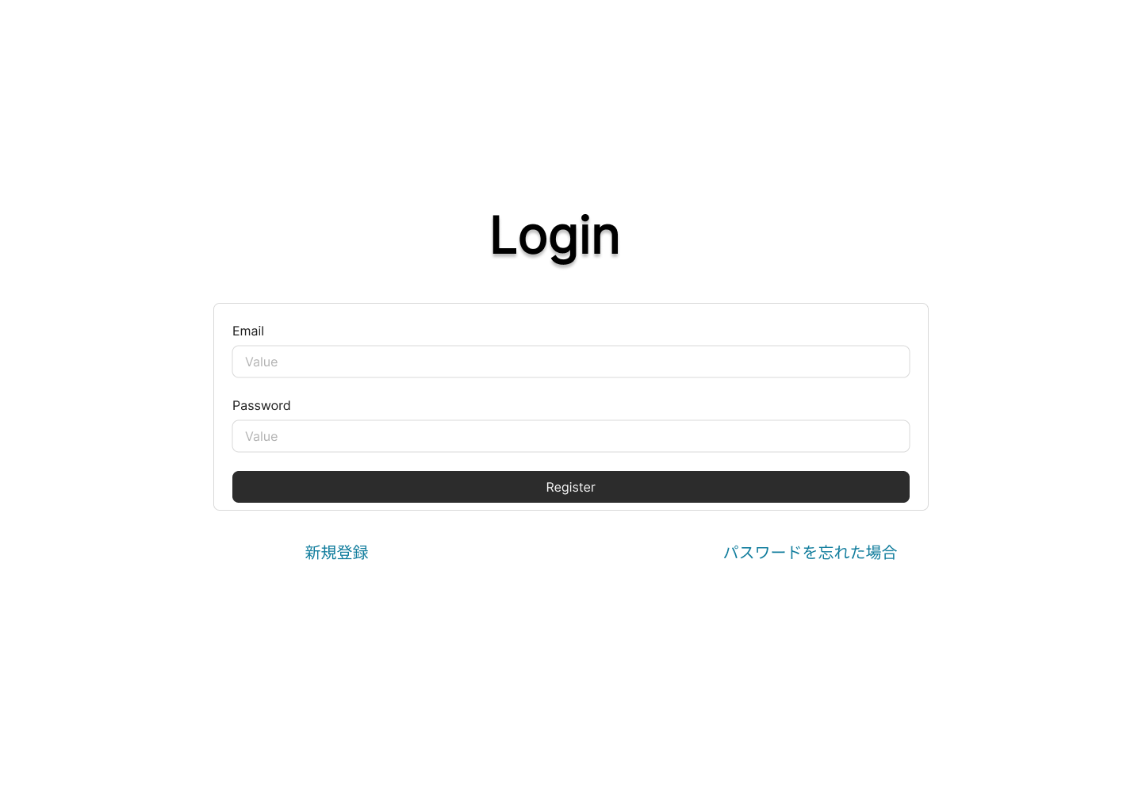

 |  | 2.2. 一覧表示

 |  |  | No. |  | 領域名 |  |  |  |  |  |  | ページング有無 |  | ソート条件 |  |  |  |  | 備考
 |  |  |  | 1 | - |  |  |  |  |  |  | - |  | - |  |  |  |  | -

 |  | 2.3. 画面項目定義

 |  |  | No. |  | 表示情報 |  |  |  |  |  |  |  |  |  |  |  |  |  |  |  |  |  |  | ドメイン名
 |  |  |  |  | 画面項目名 |  |  | 画面項目種別 |  |  | 情報取得元 |  |  | 編集仕様 |  |  |  |  | 初期値 |  |  |  | 必須
 |  |  |  | 1 | Email |  |  | text |  |  | - |  |  | - |  |  |  |  | - |  |  |  | 〇 | -
 |  |  |  | 2 | パスワード |  |  | password |  |  | - |  |  | パスワード(ブラウザの機能で |  |  |  |  | - |  |  |  | 〇 | -
 |  |  |  |  |  |  |  |  |  |  |  |  |  | マスキングして表示する)

 |  | 2.4. 入出力一覧

 |  |  | No. |  | 入出力名 |  |  |  | 種別 |  |  |  | I/O | DBアクセス種別 |  |  |  |  | 備考
 |  |  |  |  |  |  |  |  |  |  |  |  |  | C | R | U | D | ロック対象
 |  |  |  | 1 | ユーザ |  |  |  | テーブル |  |  |  | I | - | 〇 | - | - | - | -

 |  | 2.5. 画面イベント一覧

 |  |  | No. |  | 画面イベント名 |  |  |  |  | 発生タイミング |  |  |  |  | 画面イベント対応 |  |  |  |  | 正常時遷移先画面 |  |  |  | サーバ通信有無
 |  |  |  | 1 | 初期表示 |  |  |  |  | - |  |  |  |  | ログイン画面を表示する。 |  |  |  |  | - |  |  |  | あり(非同期)
 |  |  |  | 2 | ログイン |  |  |  |  | 「ログイン」ボタン押下 |  |  |  |  | ログイン処理を行い、認証成功した |  |  |  |  | 投稿一覧画面 |  |  |  | あり(同期)
 |  |  |  |  |  |  |  |  |  |  |  |  |  |  | 場合、投稿一覧画面へ遷移する。
 |  |  |  | 3 | 新規登録 |  |  |  |  | 「新規登録」リンク押下 |  |  |  |  | 新規登録画面へ遷移する。 |  |  |  |  | 新規登録画面 |  |  |  | あり(非同期)
 |  |  |  | 4 | パスワード変更 |  |  |  |  | 「パスワードを忘れた場合」リンク押下 |  |  |  |  | パスワード変更画面へ遷移する。 |  |  |  |  | パスワード変更画面 |  |  |  | あり(非同期)

 |  | 2.6. 画面イベント詳細
 |  |  | 2.6.1 初期表示イベント

 |  |  |  | (1) バリデーション処理

 |  |  |  |  | なし。

 |  |  |  | (2) 表示処理

 |  |  |  |  | ログイン画面を表示する。

 |  |  | 2.6.2 ログインイベント

 |  |  |  | (1) バリデーション処理

 |  |  |  |  | ログイン処理の基本的なフローはNext-Auth、Nestjs/JWTに委譲するため、入力値に対するバリデーションは行わない。

 |  |  |  | (2) APIアクセス

 |  |  |  |  | 下記APIにパラメータを渡し、認証を実行する。
 |  |  |  |  | 詳細は〇〇API設計書参照

 |  |  |  |  | API名 |  |  |  |  | APIエンドポイント |  |  | 呼び出し方式 |  |  |  | 認証方式
 |  |  |  |  | ログイン |  |  |  |  | /login |  |  | GET |  |  |  | Token

 |  |  |  |  | No. |  | パラメータ名 |  |  | データ型 |  |  | 必須
 |  |  |  |  |  | 1 | メールアドレス |  |  | String |  |  | 〇
 |  |  |  |  |  | 2 | パスワード |  |  | String |  |  | 〇

 |  |  |  |  | 戻り値1 |  |  | 戻り値2 |  |  | 戻り値説明
 |  |  |  |  | 200 |  |  | Token |  |  | 正常
 |  |  |  |  | 400 |  |  | - |  |  | リクエスト誤り
 |  |  |  |  | 500 |  |  | - |  |  | サーバーエラー

 |  |  |  | (3) 表示処理

 |  |  |  |  | (a) 以下のエラーがあった場合、Next-Auth、Nestjs/JWTによって処理が中断される。

 |  |  |  |  |  | エラー内容 |  |  |  | エラーメッセージ内容
 |  |  |  |  |  | リクエスト誤り |  |  |  | Emailまたはパスワードが正しくありません。
 |  |  |  |  |  | サーバーエラー |  |  |  | サーバー側で予期せぬエラーが発生しました。

 |  |  |  |  | (b)エラーが無い場合、投稿一覧画面へ遷移する。このときPRGパターンが使用される。

 |  |  |  | (4) 受け渡しパラメータ

 |  |  |  |  | No. |  | 種別 |  | パラメータ名 |  |  | 型 |  | 概要
 |  |  |  |  |  | 1 |  |  | session |  |  | String

 |  |  | 2.6.3 新規登録

 |  |  |  | (1) バリデーション処理

 |  |  |  |  | なし。

 |  |  |  | (2) 表示処理

 |  |  |  |  | 新規登録画面を表示する。

 |  |  | 2.6.3 パスワード変更

 |  |  |  | (1) バリデーション処理

 |  |  |  |  | なし。

 |  |  |  | (2) 表示処理

 |  |  |  |  | パスワード変更画面を表示する。

